IBD
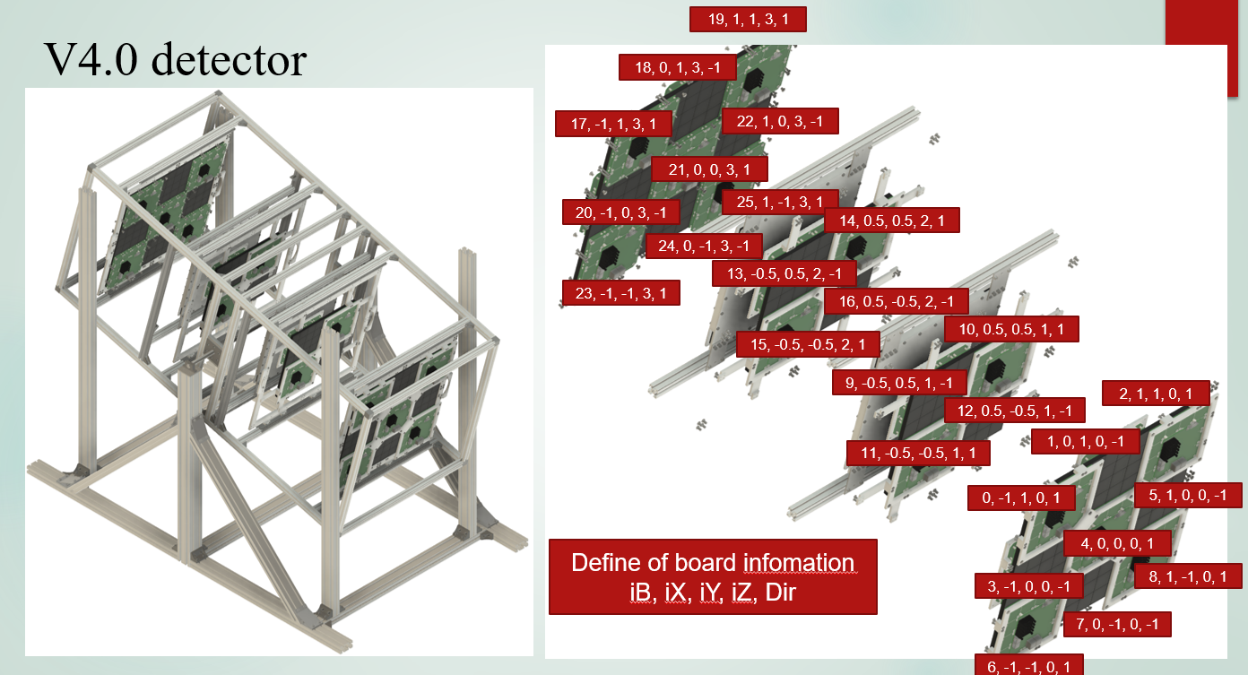
0 | 0 | 0 | 0 | 1 | 1 | 1 | 1 | 4 | 4 | 4 | 4 | 5 | 5 | 5 | 5 | 8 | 8 | 8 | 8 | 9 | 9 | 9 | 9 | 12 | 12 | 12 | 12 | 13 | 13 | 13 | 13
0 | 0 | 0 | 0 | 1 | 1 | 1 | 1 | 4 | 4 | 4 | 4 | 5 | 5 | 5 | 5 | 8 | 8 | 8 | 8 | 9 | 9 | 9 | 9 | 12 | 12 | 12 | 12 | 13 | 13 | 13 | 13
0 | 0 | 0 | 0 | 1 | 1 | 1 | 1 | 4 | 4 | 4 | 4 | 5 | 5 | 5 | 5 | 8 | 8 | 8 | 8 | 9 | 9 | 9 | 9 | 12 | 12 | 12 | 12 | 13 | 13 | 13 | 13
0 | 0 | 0 | 0 | 1 | 1 | 1 | 1 | 4 | 4 | 4 | 4 | 5 | 5 | 5 | 5 | 8 | 8 | 8 | 8 | 9 | 9 | 9 | 9 | 12 | 12 | 12 | 12 | 13 | 13 | 13 | 13
2 | 2 | 2 | 2 | 3 | 3 | 3 | 3 | 6 | 6 | 6 | 6 | 7 | 7 | 7 | 7 | 10 | 10 | 10 | 10 | 11 | 11 | 11 | 11 | 14 | 14 | 14 | 14 | 15 | 15 | 15 | 15
2 | 2 | 2 | 2 | 3 | 3 | 3 | 3 | 6 | 6 | 6 | 6 | 7 | 7 | 7 | 7 | 10 | 10 | 10 | 10 | 11 | 11 | 11 | 11 | 14 | 14 | 14 | 14 | 15 | 15 | 15 | 15
2 | 2 | 2 | 2 | 3 | 3 | 3 | 3 | 6 | 6 | 6 | 6 | 7 | 7 | 7 | 7 | 10 | 10 | 10 | 10 | 11 | 11 | 11 | 11 | 14 | 14 | 14 | 14 | 15 | 15 | 15 | 15
2 | 2 | 2 | 2 | 3 | 3 | 3 | 3 | 6 | 6 | 6 | 6 | 7 | 7 | 7 | 7 | 10 | 10 | 10 | 10 | 11 | 11 | 11 | 11 | 14 | 14 | 14 | 14 | 15 | 15 | 15 | 15

